Foglio1
LIONS INTERNATIONAL
DISTRETTO 108 Yb Sicilia
Governatore Avv. Daniela Macaluso
 |  | “Ascolto, Comprensione, Azione”

CONFERENZA D'INVERNO
9 - 10 FEBBRAIO 2024
HOTEL SANTA TECLA PALACE Via Balestrate 100 Santa Tecla - Acireale (CT) Tel. 095 7634015
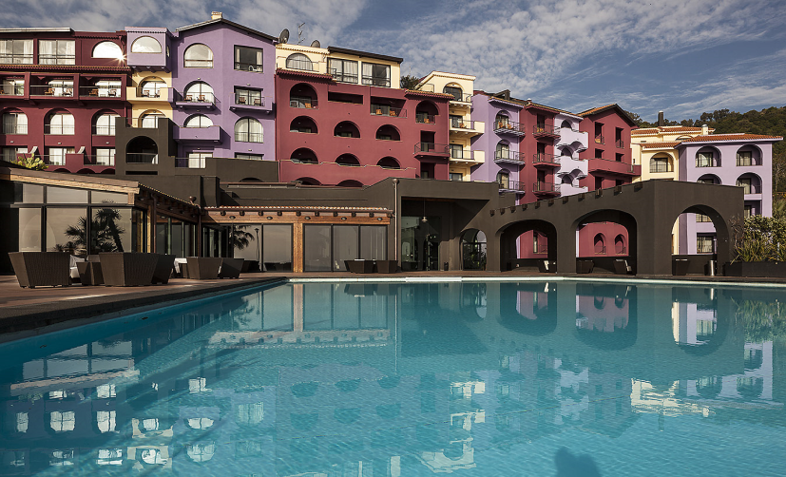 |  |  |  |  | 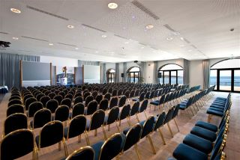

INVIARE TASSATIVAMENTE ENTRO E NON OLTRE IL 02/02 e- mail mice@hotelsantatecla.it
e p.c. al comitatoeventi@lions108yb.it
Cognome |  |  |  |  | Nome
Residente in: |  |  | Via/P.zza
Telefono |  | Cellulare |  |  | Mail
L.C. appartenenza: |  |  |  |  | Carica Lions:
Sarà accompagnato da:
IL PAGAMENTO DELLA SOLA ISCRIZIONE senza l'utilizzo dei servizi alberghieri dovrà effettuarsi esclusivamente presso la
Segreteria " Conferenza d'Inverno" che troverai in Hotel pertanto non bisogna inviare il presente form
N.B.: COMPILARE SOLO GLI SPAZI GRIGI - AUTOCOMPILANTI
PRENOTAZIONE SERVIZI |  |  | importo | n° notti | n° pasti. | Totale
ISCRIZIONE |  |  | € 40.00 |  |  | € 40.00
CAMERA doppia uso singola |  |  | € 85.00 |  |  | € -
CAMERA doppia |  |  | € 95.00 |  |  | € -
CAMERA marimoniale |  |  | € 95.00 |  |  | € -
CAMERA tripla |  |  | € 120.00 |  |  | € -
VENERDI' 9 Pranzo |  |  | € 35.00 |  |  | € - | Segnalare eventuali allergie e/o
VENERDI' 9 Cena |  |  | € 35.00 |  |  | € - | intolleranze
SABATO 10 Pranzo |  |  | € 35.00 |  |  | € -
SABATO 10 Cena sociale |  |  | € 55.00 |  |  | € -
 |  |  | TOTALE COMPLESSIVO |  |  | €
Soggiorno " Hotel Santa Tecla Palace" (obbligatorio indicare il giorno di arrivo e di partenza)
Arrivo giorno |  |  |  | alle ore |  | Check-in dalle ore 14:00
Partenza giorno |  |  |  | alle ore |  | Check-out entro le ore 10:00
Modalità di pagamento dei servizi richiesti: (non rimborsabile)
CON BONIFICO |  |  |  | effettuato a favore di: Blumar Srl via Balestrate, 100 - 95024 Acireale
BANCA GUBER
IT77P0365611200000090402914
Causale indicare: cognome e nome del Socio - partecipazione Conferenza d'Inverno 2024
Si allega copia ricevuta del bonifico con numero CRO:
CON CARTA DI CREDITO
Io sottoscritto:
Cognome |  |  |  | Nome |  |  | Titolare della Carta
Autorizzo Hotel Santa Tecla Palace ad addebitare l'importo sulla mia carta di credito riportata di seguito.
l'importo di €
Carta di credito:
 | VISA | n°
 | MASTERCARD | n°
 | AMERICAN EXPRESS | n°
 | Data scadenza:
N.B. Le prenotazioni delle camere, saranno assegnate in funzione della disponibilità, con ordine prioritario di prenotazione. Si Precisa che la mancata compilazione dei dati di avvenuto pagamento (carta di credito / estremi bonifico bancario) non attiva la prenotazione.

I VOUCHER DEI SERVIZI PRENOTATI DOVRANNO ESSERE RITIRATI ENTRO LE ORE 13:00 DEL SABATO PRESSO LA SEGRETERIA
DELLA CONFERENZA. LA PRENOTAZIONE DELLA CENA SOCIALE E' OBBLIGATORIA, E' POSSIBILE PAGARLA ANCHE IN LOCO
PRENOTANDO TRAMITE WAHTS APP 339 7512673 LION Tiziana Di Prima - SI RACCOMANDA USARE UN SOLO FORM PER SOCIO
Per ulteriori info contattare il Coordinatore Delegato alle Conferenze e Congressi Distrettuali
Lion Ciro Mosca 335 5293691 - WhatsApp - ciromoscalion@gmail.com

